1
Школа | МБОУ СОШ № 9 имени Л.М Павличенко |  |  | Отд./корп |  |  |  | День | 2024-03-21

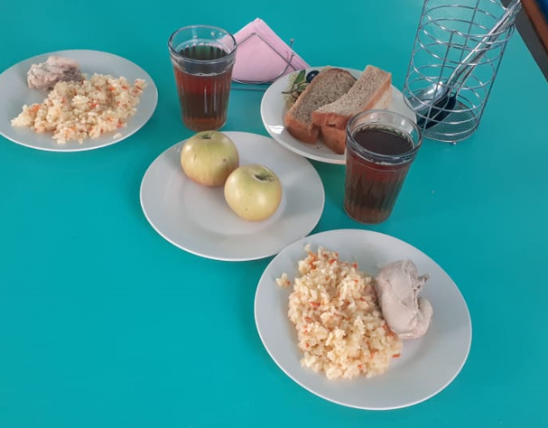
Прием пищи | Раздел | № рец. | Блюдо | Выход, г | Цена | Калорийность | Белки | Жиры | Углеводы
Завтрак | гор.блюдо | 411 | Плов из птицы | 230 | 36.59 | 393 | 18 | 17 | 42
 | гор.напиток | 501 | Чай с сахаром | 200 | 1.24 | 60 | 0 | 0 | 15
 | хлеб | 114 | Хлеб пшеничный | 40 | 2.32 | 94 | 3 | 0 | 20
 | хлеб | 115 | Хлеб ржаной | 20 | 1.80 | 35 | 1 | 0 | 7
 | фрукты | 118 | Фрукты свежие (яблоко) | 180 | 13.50 | 85 | 1 | 1 | 19

 |  |  |  | 670 | 55.45 | 666 | 23 | 18 | 102
Завтрак 2 | фрукты

Обед | закуска
 | 1 блюдо
 | 2 блюдо
 | гарнир
 | сладкое
 | хлеб бел.
 | хлеб черн.

